Funcion Promedio
Cuadro de Ingresos

Año 2003 | Enero | Febrero | Marzo | Abril | Mayo | Junio | Promedio por Producto
Producto 1 | 3,256 | 3,500 | 2,600 | 3,500 | 3,569 | 7,821 | 4,041
Producto 2 | 1,600 | 4,800 | 2,300 | 3,400 | 4,563 | 2,630 | 3,216
Producto 3 | 1,450 | 5,900 | 2,750 | 5,800 | 4,893 | 2,587 | 3,897
Producto 4 | 2,500 | 4,100 | 2,100 | 4,522 | 1,426 | 4,512 | 3,193
Producto 5 | 2,600 | 2,500 | 3,200 | 1,622 | 3,563 | 2,653 | 2,690

Halle:
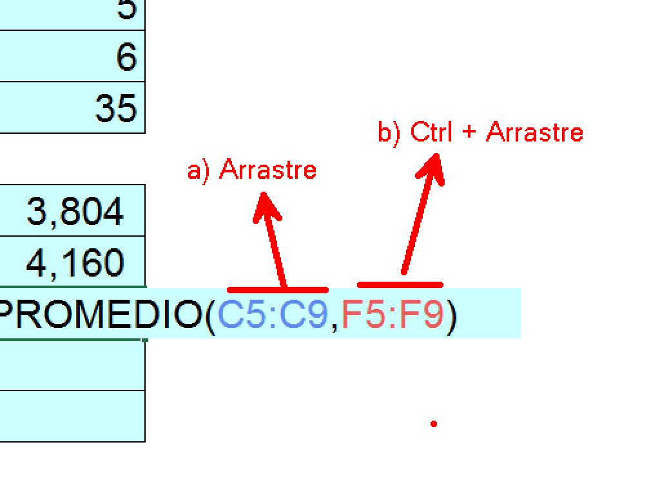
1.- Cantidad de Productos |  | 5
2.- Cantidad de Meses |  | 6
3. Cantidad de Números |  | 35

4.- El promedio del 2do trimestre |  | 3,804
5.- El promedio del 2do mes |  | 4,160
6.- El promedio de Febrero y Mayo |  | 3,881
7.- El promedio del 1 bimestre |  | 3,221 | =PROMEDIO(Enero,Febrero)
8.- El promedio del semestre |  | 3,407

Funcion Max-Min
Cuadro de Ingresos

Año 2003 | Enero | Febrero | Marzo | Abril | Mayo | junio
Producto 1 | 3,256 | 3,256 | 3,256 | 3,256 | 3,256 | 3,256
Producto 2 | 1,600 | 4,800 | 2,300 | 3,400 | 4,563 | 2,630
Producto 3 | 1,450 | 5,900 | 2,750 | 5,800 | 4,893 | 2,587
Producto 4 | 2,500 | 4,100 | 2,100 | 4,522 | 1,426 | 4,512
Producto 5 | 2,600 | 2,500 | 3,200 | 1,622 | 3,563 | 2,653

Halle:

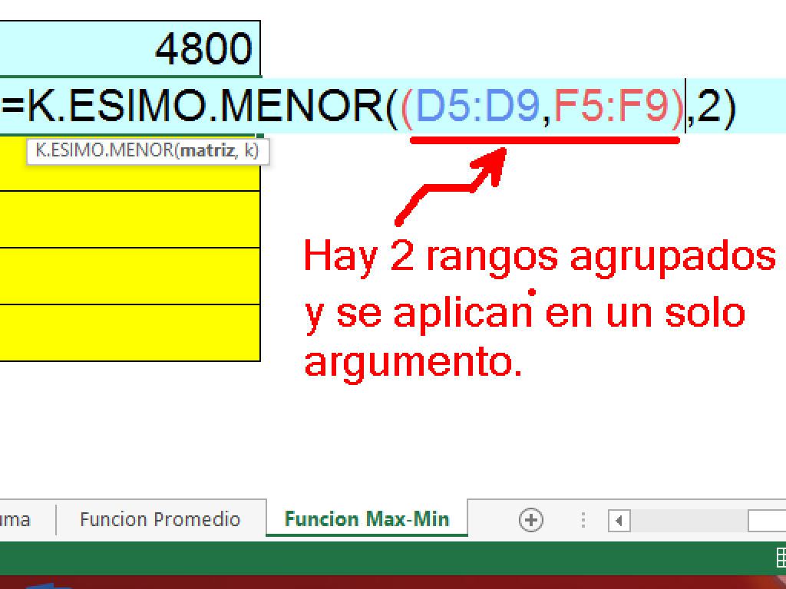
1.- El maximo valor del primer bimestre |  |  | 5,900
2.- El minimo valor del tercer bimestre |  |  | 1,426
3.- El maximo valor del producto 5 |  |  | 3,563
4.- El mínimo valor del segundo bimestre |  |  | 1,622
5.- El maximo valor del semestre |  |  | 5,900
6.- El minimo valor del 4to y 6to mes |  |  | 1,622
7.- El máximo valor del sexto mes |  |  | 4,512
8.- El maximo valor del producto 1 y producto 4 |  |  | 4,522

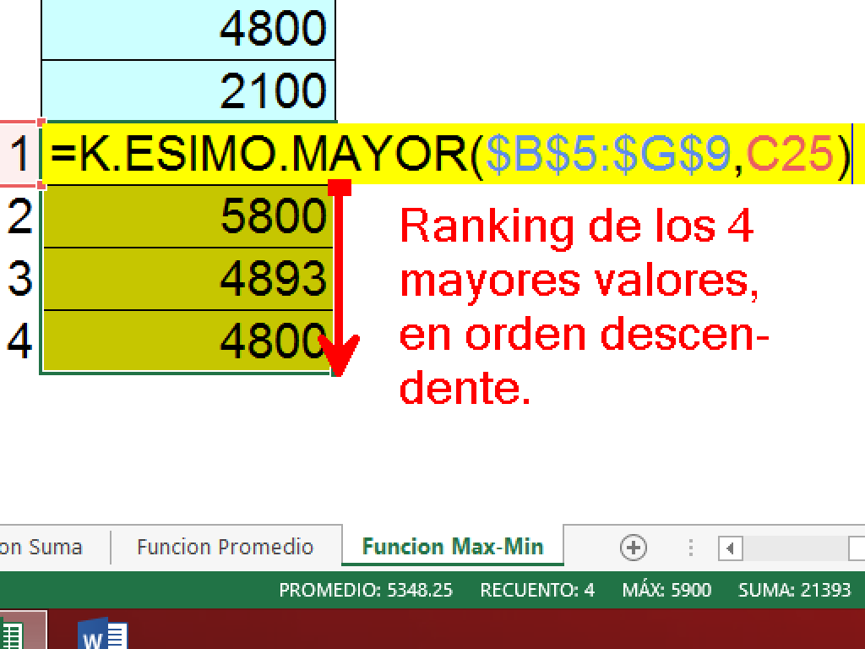
9.- El segundo mayor del 1er. Trimestre |  |  | 4800
10.- El penúltimo de Marzo y Mayo |  |  | 2100 | =K.ESIMO.MENOR((D5:D9,F5:F9),2)
11.- Los 4 valores mayores del semestre |  | 1 | 5900
 |  | 2 | 5800
 |  | 3 | 4893
 |  | 4 | 4800

